КЭ и ГЗ
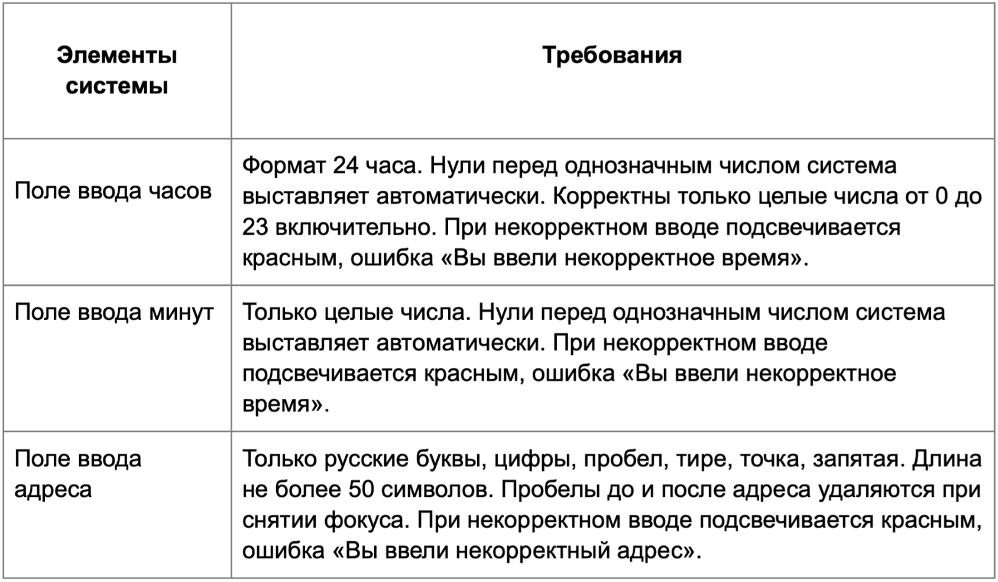
Группа проверок* | Название класса | Границы | Тестовые данные внутри класса (содержимое поля) | Тестовые данные на границах (содержимое поля) | Пояснение и оптимизации
Время начала поездки. Часы | отрицательные значения(не валидно) | -1, бесконечно | -5 | 0, -1,-2. | Проверка отрицательного значения
 | Один символ (от 0 до 9) | 0,9 | 5 | -1, 0, 1, 8, 9,10 | Проверка валидного значения и автоматического проставления нолей
 | Два символа (от 10 до 23) | 10,23 | 15 | 9, 10, 11, 22, 23, 24 | Проверка валидного значения
 | Число выше 23 | 24, бесконечно | 42 | 23,24,25
 | Дробное число |  | 1,2
 | Пробел |  | " 1"
 | Спец.символы |  | @1
 | Буквы |  | прив
 | Поле заполнено |  | 16 |  | Проверяется в классе 10-23
 | Поле не заполнено |  | Пустое поле |  | Стандартно - пусто

Группа проверок | Название класса | Границы | Тестовые данные внутри класса (содержимое поля) | Тестовые данные на границах (содержимое поля) | Пояснение и оптимизации
Время начала поездки. Минуты | отрицательные значения(не валидно) | -1 | -8 | -2, -1, 0 | Проверяется в классе
 | Один символ (от 0 до 9) | 0,9 | 7 | -1, 0, 1, 8, 9, 10
 | Два символа (от 10 до 59) | 10,59 | 25 | 9, 10, 11, 58, 59, 60
 | Число от 60 до беск. | 60, беск | 89 | 59,60,61
 | Дробное число |  | 1,2
 | Пробел |  | 1
 | Спец.символы |  | @1
 | Буквы |  | прив
 | Поле заполнено |  | 33 |  | Проверятеся в классе 10-59
 | Поле не заполнено |  | пустое поле |  | Стандартно - пусто

Группа проверок | Название класса | Границы | Тестовые данные внутри класса (содержимое поля) | Тестовые данные на границах (содержимое поля) | Пояснение и оптимизации
** Поле ввода адреса. Откуда | от 1 до 50 символов | 1,50 | Комсомольский проспект, 18 (26 символов) | 0 символов, К (1 символ), Ко (2 символа), Комсомольский проспект, 18Комсомольский проспект, (49 символов), ККомсомольский проспект, 18Комсомольский проспект, (50 симоволов), Комсомольский проспект, 18Комсомольский проспект, 1(51 символ) | 0 проверяется в классе пустое поле 51 проверяется в классе от 51 до беск.
 | от 51 до беск. | 51 | Комсомольский проспект, 18Комсомольский проспект, 1888 (54 символа) | ККомсомольский проспект, 18Комсомольский проспект, (50 симоволов), Комсомольский проспект, 18Комсомольский проспект, 1(51 символ), Комсомольский проспект, 18Комсомольский проспект, 18(52 символа)
 | Адрес не из БД |  | Усачева, 4
 | Адрес из БД |  | Усачева, 3
 | Кириллица |  | Комсомольский проспект, 18 (26 символов) |  | Проверяется в классе от 1 до 50
 | Латиница |  | Ysacheva, 3
 | Цифры |  | Комсомольский проспект, 18 (26 символов) |  | Проверяется в классе от 1 до 50
 | Тире |  | 3-я Фрунзенская улица, 12
 | Точка |  | М. Пироговская, 25
 | Запятая |  | Комсомольский проспект, 18 (26 символов) |  | Проверяется в классе от 1 до 50
 | Спец.символы |  | @Усачева, 3
 | Пробел в середине строки |  | Комсомольский проспект, 18 (26 символов)
 | Пробел вначале строки |  | Усачева, 3
 | Пробел в конце строки |  | Усачева, 3
 | Поле заполнено |  | Комсомольский проспект, 18 (26 символов) |  | Проверяется в классе от 1 до 50
 | Поле не заполнено |  | пустое поле ( 0 символов)
Группа проверок | Название класса | Границы | Тестовые данные внутри класса (содержимое поля) | Тестовые данные на границах (содержимое поля) | Пояснение и оптимизации
** Поле ввода адреса. Куда | от 1 до 50 символов | 1,50 | Хамовнический Вал, 34 (21 символ) | (0 символов) Х (1 символ) Ха (2 символа) Хамовнический Вал, 34Хамовнический Вал, 34Хамовни(49 символов) Хамовнический Вал, 34Хамовнический Вал, 34Хамовнич(50 символов), Хамовнический Вал, 34Хамовнический Вал, 34Хамовниче (51 символ) | 0 проверяется в классе пустое поле 51 проверяется в классе от 51 до беск.
 | от 51 до беск. | 51 | Хамовнический Вал, 34Хамовнический Вал, 34Хамовнически (54 символа) | Хамовнический Вал, 34Хамовнический Вал, 34Хамовнич(50 символов), Хамовнический Вал, 34Хамовнический Вал, 34Хамовниче (51 символ), Хамовнический Вал, 34Хамовнический Вал, 34Хамовничес(52 символа)
 | Адрес не из БД |  | Фрунзенская набережная, 44
 | Адрес из БД |  | Фрунзенская набережная, 46
 | Кириллица |  | Хамовнический Вал, 34 (21 символ) |  | Проверяется в классе от 1 до 50
 | Латиница |  | Zubkovskiy Bulvar, 37
 | Цифры и буквы кириллицы |  | Хамовнический Вал, 34 (21 символ) |  | Проверяется в классе адрес из БД
 | Тире |  | 3-я Фрунзенская улица, 12
 | Точка |  | М. Пироговская, 25
 | Запятая |  | Хамовнический Вал, 34 (21 символ) |  | Проверяется в классе от 1 до 50
 | Спец.символы |  | @Хамовнический Вал, 34 (22 символa)
 | Пробел в середине строки |  | Хамовнический Вал, 34
 | Пробел вначале строки |  | Хамовнический Вал, 34
 | Пробел в конце строки |  | Хамовнический Вал, 34
 | Поле заполнено |  | Хамовнический Вал, 34 (21 символ) |  | Проверяется в классе от 1 до 50
 | Поле не заполнено |  | пустое поле ( 0 символов)

